בסיס עבור מקרר אינטגרלי
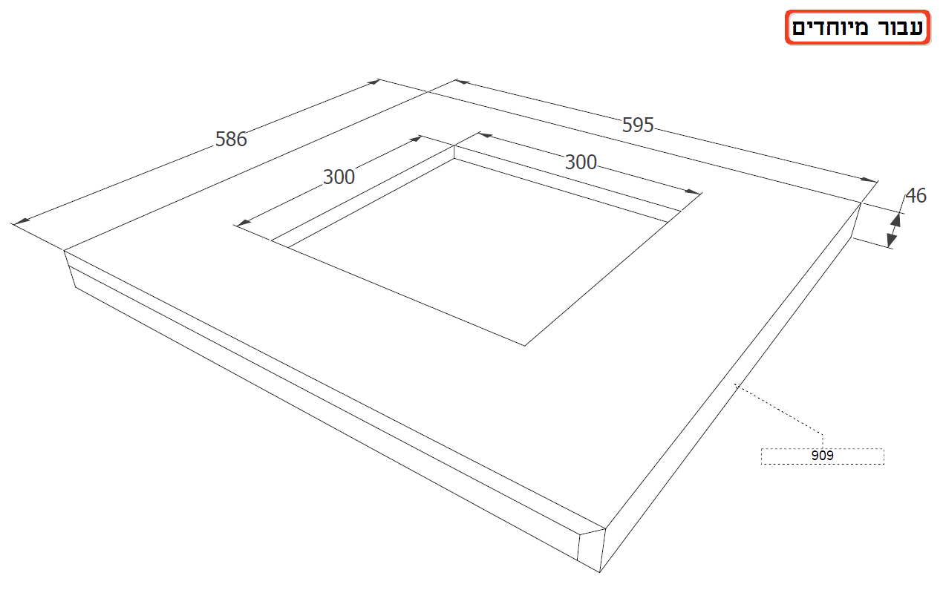
גובה דלת תחתונה | 764.00
גובה קונסטרוקציה תחתונה | 623.50
מרחק בין קונסטרוקציות | 26.00
מרחק מתחתית קונסטרוקציה לרגלית | 36.80
רוחב יחידה | 620.00
מידת פנימית של יחידה עבור מקרר | 1852.00
מידה כללית של מקרר | 1776.00
560
האם המקרר נכנס? | -0.799999999999955mm המקרר נכנס ונשאר
586.00

75

909

 |  | מספר תוכנית | G11987
 |  | מספר יחידות | 9,10
 |  | קנט קדמי | 909
 |  | שם מפרק | פרץ ארי

